respi circulaire
Nom | La respiration circulaire

Position | course à pieds |  | cohérence cardiaque | Rebirth et Breath work
 |  | Musiciens, didjeridoo
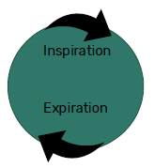
Pratique | Pas de pause ni de rétention
 | ➢ Même temps inspiration et expiration
 | ➢ Nez et bouche ou bouche et bouche

Mode opératoire

Durée | Temps 4,4, 5,5…
 | ➢ Faire une dizaine de respirations ou plus

Option HE

Bienfaits | effet calmant
 | bon pour s’endormir
 | Tous les bienfaits de la cohérence cardiaque

Contre indication

Les +

respi carré
Nom | La respiration carré

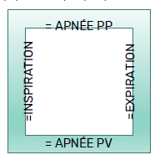
Position

Pratique | 4 temps égaux

Mode opératoire

Durée | 4,4,4,4 ou 8,8,8,8 ou 12, 12, 12, 12
 | Ujjaï
 | alternée
Option HE

Bienfaits | Harmonise les 4 temps
 | Relaxation profonde
 | Vitalité
 | Harmonisation émotionnelle et psychique
Contre indication

Les +

respi triangulaire PV
Nom | La respiration triangulaire POUMONS VIDES

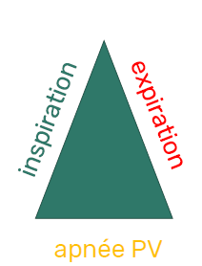
Position

Pratique

Mode opératoire

Durée

Option HE

Bienfaits | Assouplissements
 | Préparation au sommeil (=rythme du dormeur)
 | Respiration du dormeur, à proposer pour les troubles du sommeil
 | Intériorisation, vacuité, apprivoiser le silence, le vide dans la confiance de l’inspiration qui va revenir toute seule

Contre indication | Attention en cas de dépression et d’apnée du sommeil (Quand on fait des apnées à PP en journée à cause du stress, ça peut s’inverser la nuit: grandes apnées avec constriction des bronches
Les +

respi rectangulaire
Nom | La respiration rectangulaire

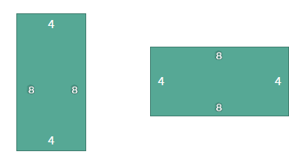
Position

Pratique

Mode opératoire

Durée | ou autres rythmes : 5,3,5,3 etc
 | Ujjaï

Option HE

Bienfaits

Contre indication

Les +

respi triangulaire PP
Nom | La respiration triangulaire POUMONS PLEINS

Position | Assis, debout, en marchant, en courant
 | Pendant un échauffement
 | Avec respi alternée++
Pratique | Avec respi complète:
 | Avec visualisation et pensée positive

Mode opératoire | Usage d’affirmations, images, métaphores:
 | Image de la vague, couleurs, lumière, métaphore de la nature…
 | À l’inspiration:
 | «prâna», d’énergie vitale, énergie de vie, énergie nouvelle, énergie solaire, printemps
 | De lumière, des rayons de soleil qui rentrent
 | D’une couleur d’apaisement…
 | D’une vague de XX, d’une onde de XX.
 | Éclosion, renouveau, ouverture, accueil, croissance
 | Affirmations + : J’accueille le nouveau, je dis OUI à la vie, je respire la vie, l’énergie solaire

Durée

Option HE

Bienfaits | Concentration, vigilance, acuité, clarté mentale
 | Idéal au lever de soleil, grande revitalisation
 | Grande oxygénation

Les + | À PP continuer et amplifier l’idée exposée à l’inspiration
 | Affirmations : je laisse cette énergie rayonner en moi, s’épanouir, grandir, amplifierj’assimile les informations, je me nourrit de…

 | À l’expiration :
 | Évacuez les toxines, libérez les tensions
 | Comme des nuages gris/noirs, chargés d’énergies usées qui s’éloignent vers l’horizon ou le soleil
 | Détendez-vous de plus en plus…
 | Récolte, donner, offrir
 | Affirmations : J’élimine, j’évacue, je laisse partir les tensions, douleurs, ruminations, énergies usées …OU J’incarne, j’intègre en moi…j’exprime, je manifeste

 | a PV calme, vide, paix, silence, présence, repos, sommeil
 | Affirmations : je me repose, je suis en paix, je suis bien en moi-même, j’écoute le silence, je suis

les 4 temps
Nom | Les 4 temps
 | Symbolisme sur l’aspect psychique et énergétique
 | Donne des indices psychologiques de tension, peur, conflit intérieur…
 | Clefs pour accompagner les exercices respiratoires par des images et des métaphores
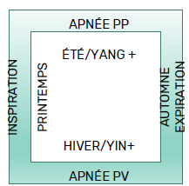

 | Personne privilégiant l'inspiration
 | ex: les asthmatiques
 | Pistes à explorer:
 | Difficulté à expirer, sur-focalisation sur l’inspiration
 | Anxiété, peur du vide, de la mort?
 | Mémoire de la naissance: 1 ère inspiration? condition de la naissance?
 | Qu’est ce qui me fait peur ou est difficile dans l’idée de lâcher, laisser partir, m’abandonner?
 | Besoin de contrôler, de retenir quoi?
 | Qu’est ce qui m’a pompé l’air, gonflé? étouffé?

 |  |  | Personne privilégiant PP
 |  |  | Ex: Emphysème (BPCO)
 |  |  | Pistes à explorer:
 |  |  | Dilatation extrême, être rempli, se remplir
 |  |  | Tempérament solaire
 |  |  | Qu’ai-je peur de perdre?
 |  |  | Quel est le risque si je me vide, si je laisse sortir de moi?
 |  |  | Ai-je besoin d’être aimé.e, vu.e, reconnu.e pour exister?

 | Personne privilégiant l'expiration
 | Ex : Soupirs répétés, faire du bruit en expirant
 | Pistes à explorer:
 | Qu’est ce qui me pèse?
 | Qu’est ce que je cherche à rejeter, évacuer, faire sortir?
 | Y a-t-il des reproches à exprimer, des non dits?
 | Y a-t-il de la nostalgie, de la déprime?
 | Est-ce une façon d’appeler l’attention ? vers quoi en particulier?
 | Ai-je du mal à accueillir la joie, la vie, la nouveauté?

 |  | Personne privilégiant PV
 |  | Respiration avec beaucoup de pauses
 |  | Ex: Apnée du sommeil
 |  | Pistes à explorer:
 |  | Où est l’élan de vie? La joie?
 |  | Y a-t-il de la nostalgie, une dépression? une attirance pour la mort, le vide?
 |  | Un deuil à terminer?

